Sheet1
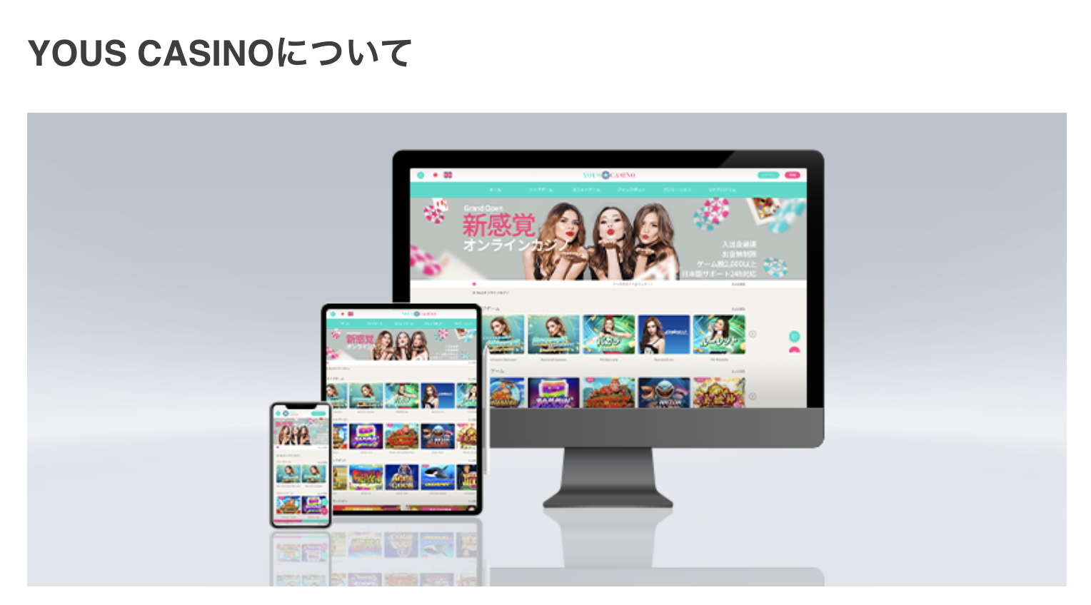

この公式ブログページでは、当サイトのご利用をご検討されておられるプレイヤー様に、ユースカジノ（YOUS CASINO）の【おすすめポイント】をわかりやすくまとめております。
ライブゲーム・スロットゲーム共にオンラインカジノを最大限お楽しみ頂ける【ハイクラスサービス】をご提供しております。

＜＜おすすめポイント＞＞

☆業界No.1の還元システムを誇る【VIPプログラム】がございます。

 | ライブゲーム リベートボーナス：最大1%
 | スロットゲーム リベートボーナス：最大1.5%

 | ※リベートボーナスとは、期間中のベット額に対してご獲得頂ける出金条件1倍のキャッシュバックのようなボーナスです。
 | ※こちらのリベートボーナスが「業界初」の毎週月曜と金曜日の2回自動的に支給されます。

☆日本市場で人気・話題の最新ゲームが2,000以上プレイ可能です！

 | （ライブゲームプロバイダ 4種）
 | Playtech
 | Microgaming
 | SAgaming
 | Evolutiongaming

 | （スロットゲームプロバイダ 18種予定）
 | Golden Hero
 | PUSH gaming
 | Blueprint
 | Play'n GO
 | Playtech
 | Netent
 | Microgaming
 | Thunderkick
 | JDB
 | CQ9
 | Nektan
 | YGG
 | Red Tiger
 | betsoft
 | Pocket Gaming
 | Ameba Entertainment
 | Sunbet
 | BBIN

 | ネットやYOUTUBEで話題の人気ゲーミング・ゲームを各種取り揃えております。

☆日本市場のプレイヤー様に人気の入出金方法をご用意しております。

 | 現時点で、以下の決済方法を取り揃えており、今後も日本市場のニーズに合わせた決済を導入していく予定です。

 | クレジットカード（VISA/MASTER/JCB）
 | 各種仮想通貨（ビットコイン、イーサリアム、リップル、ビットコインキャッシュ、USDT、エイダコイン）
 | ecoPayz
 | STICPAY
 | Venus Point

☆☆☆業界トップクラスの入出金スピード！ 出金上限無し！

 | 入金はもちろんのこと、出金スピードも業界トップクラスで行う体制を整えております。
 | ご出金スピードについては、平均5分での処理を目指しております。

この様に日本市場のプレイヤーの皆様にご満足頂けるサービス・カジノ環境をユースカジノでは完備しております。

既存のライブゲームプレイヤー様もスロットゲームプレイヤー様も、またこれからオンラインカジノを始められる初心者プレイヤー様にも、最高のオンラインカジノ環境をご提供することをお約束いたします！

